جلد
پروژه روسازی مترو بهارستان-اصفهان |  |  | 
برنامه عملیاتی |  |  |  | مهر و آبان 1405
مهر و آبان 1405
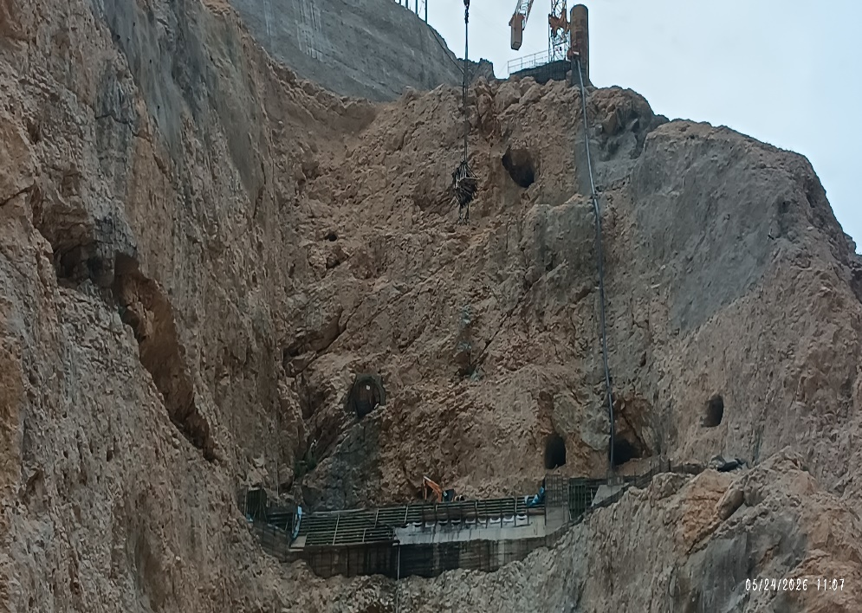

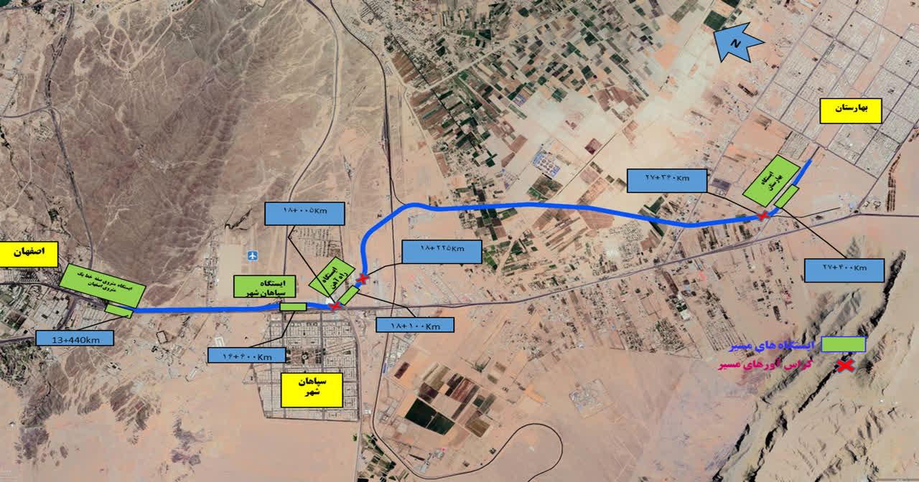

کارفرما اصلی : شرکت عمران شهر جدید بهارستان

مشاور : شركت هگزا |  | 
کارفرما : شرکت احداث و توسعه ریلی مپنا | 1 | 
پیمانکار: شرکت خط و ابنیه فلق

 |  | واحد فنی - اجرایی

خلاصه گزارش
خلاصه وضعیت پروژه |  |  |  |  | مهر و آبان 1405
 |  |  |  |  | پروژه روسازی مترو بهارستان-اصفهان
عنوان |  | مهر 1405 | آبان 1405 | مجموع

درصد پیشرفت فیزیکی پروژه |  | 6.54% | 7.72% | 14.26%

درآمد | مجموع درآمد براساس فهرست منضم به پیمان(کارکرد) | 205,059,943,338 | 222,297,620,268 | 427,357,563,606
 | تعدیل | 92,616,241,256 | 101,422,454,448 | 194,038,695,705
 | مابه التفاوت تعدیل | 0 | 0 | 0
 | سایر | 26,480,659,803 | 31,258,515,853 | 57,739,175,655
 | تجمعی | 324,156,844,397 | 354,978,590,569 | 679,135,434,966
 | درصد پیشرفت ریالی پروژه | 7.2% | 7.8% | 15.0%

هزینه | پیمانکاران | 51,204,673,684 | 51,725,814,035 | 102,930,487,719
 | ماشین آلات | 30,780,750,000 | 30,780,750,000 | 61,561,500,000
 | مواد و مصالح | 91,181,981,335 | 69,740,848,483 | 160,922,829,817
 | حقوق دستمزد | 40,000,000,000 | 40,000,000,000 | 80,000,000,000
 | سربار | 10,000,000,000 | 10,000,000,000 | 20,000,000,000
 | استهلاک | 4,000,000,000 | 4,000,000,000 | 8,000,000,000
 | مجموع | 227,167,405,019 | 206,247,412,518 | 433,414,817,537

بالانس مالی پروژه در دوره |  | 96,989,439,378 | 148,731,178,052 | 245,720,617,429
مقایسه درآمد و هزینه پروژه
مقایسه پیشرفت فیزیکی و ریالی پروژه

 | درآمد | 324,157 | 354,979 | 679,135
 | هزینه | 227,167 | 206,247 | 433,415

